Гр 8
8 | Доходи та витрати населення України
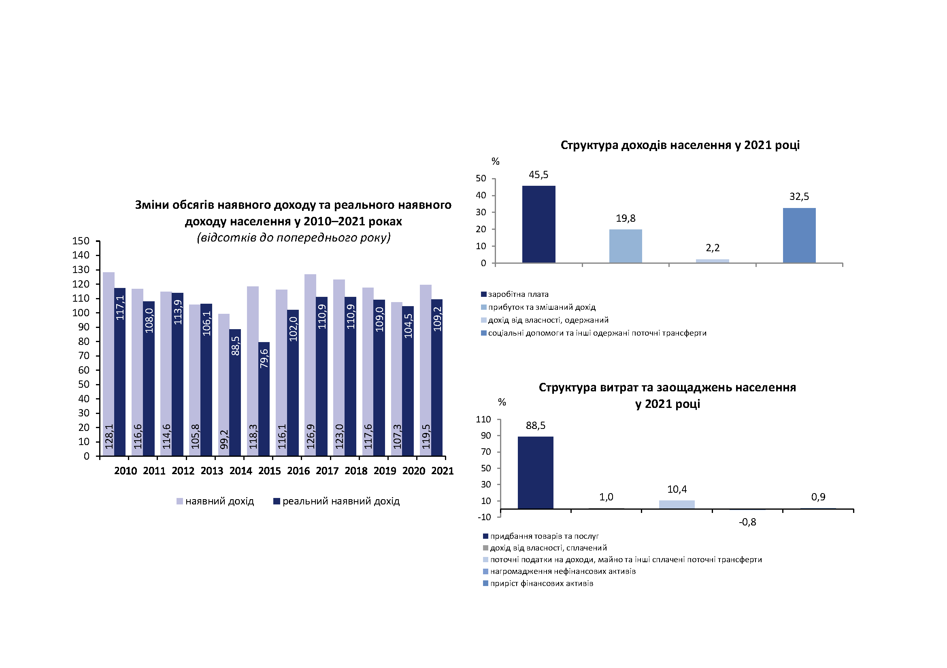

Гр 14
14 | Наявний дохід населення у розрахунку на одну особу в 2021 році, грн

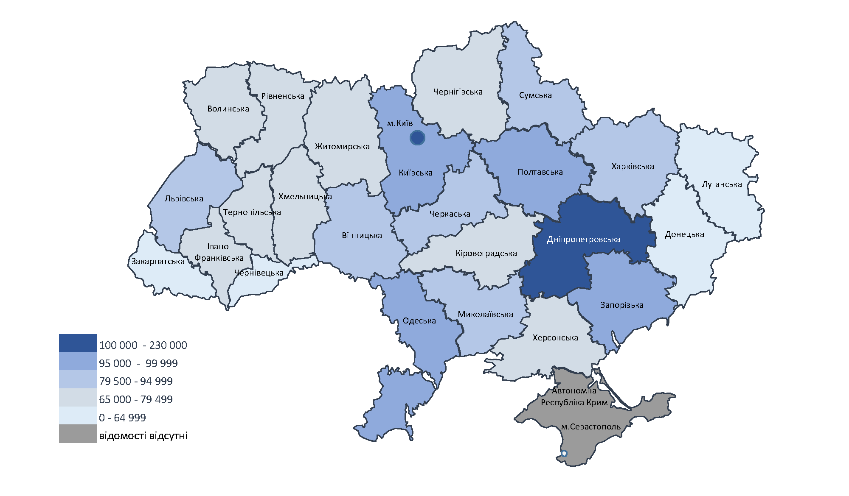

Гр 20
20 | Соціальні допомоги в 2021 році, млн.грн

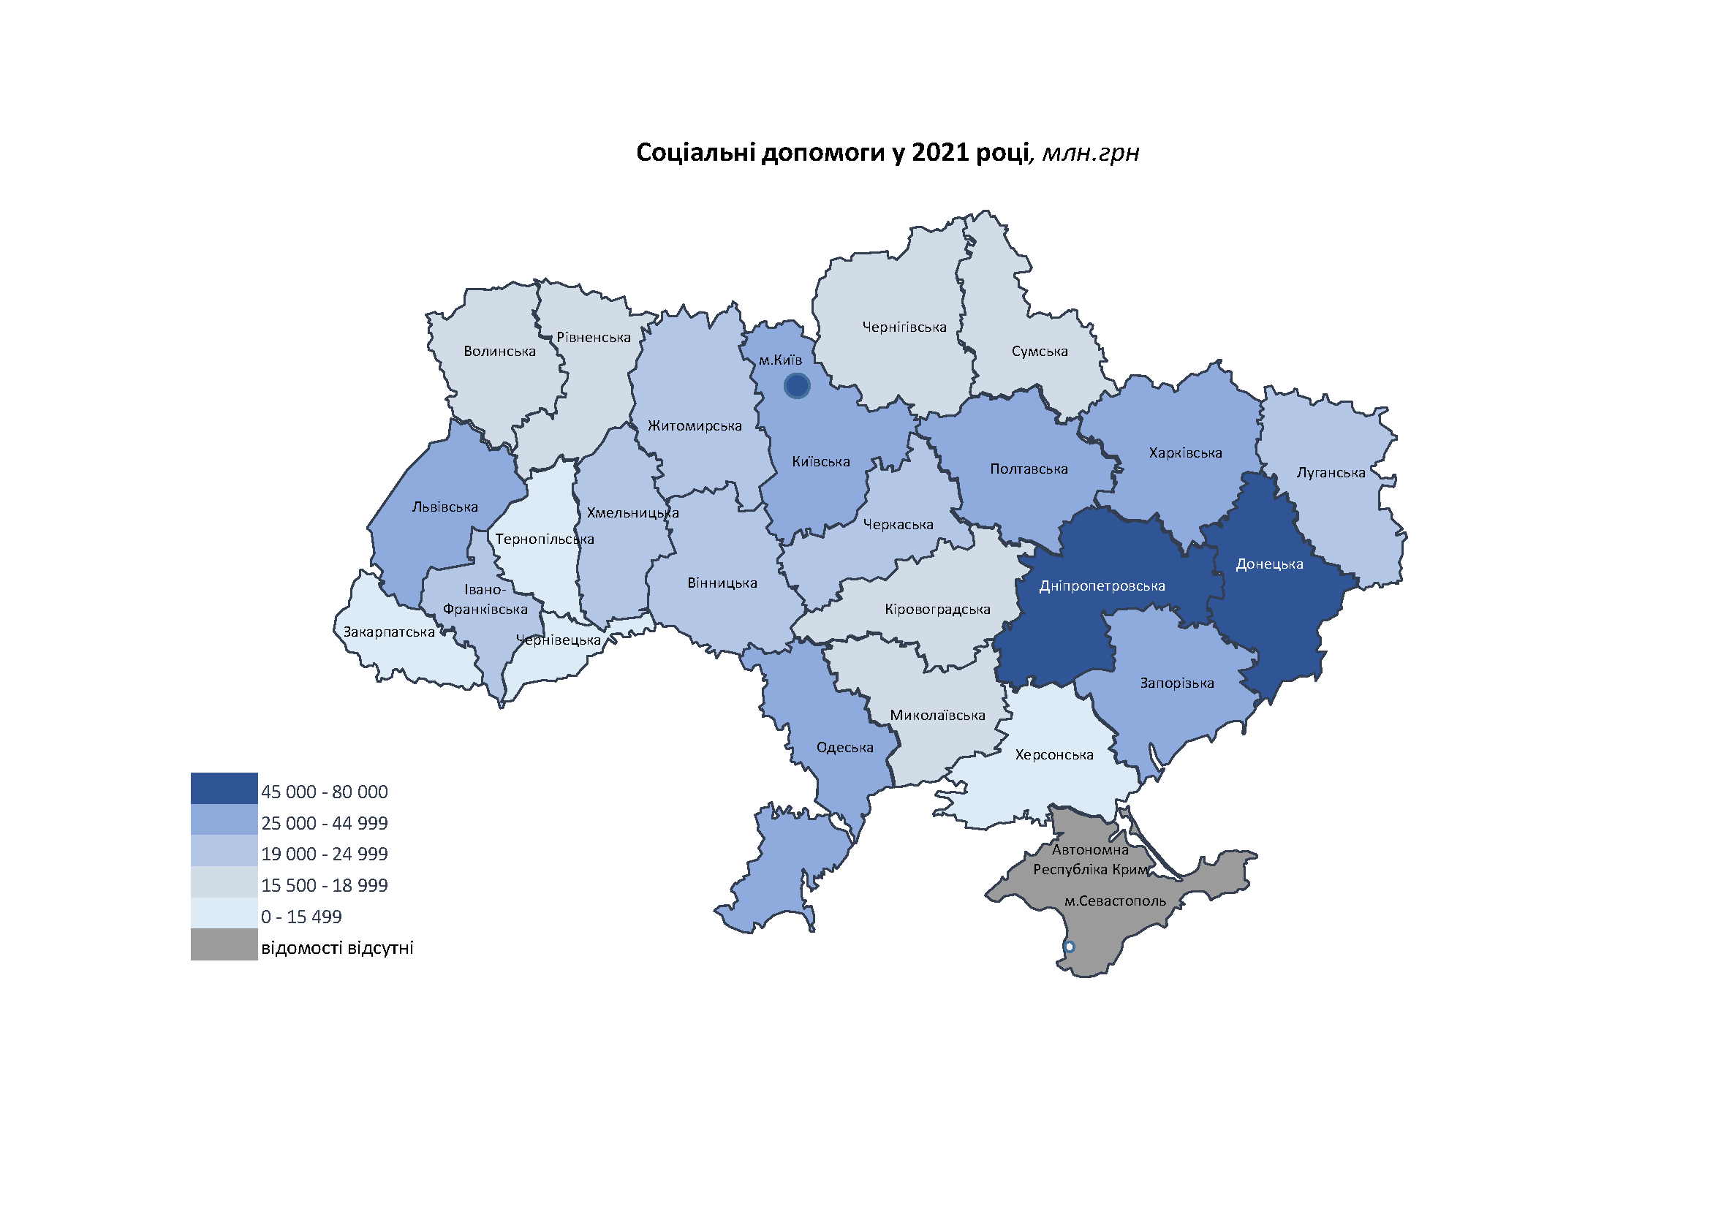

Гр 25
25 | Витрати населення у розрахунку на одну особу в 2021 році, грн
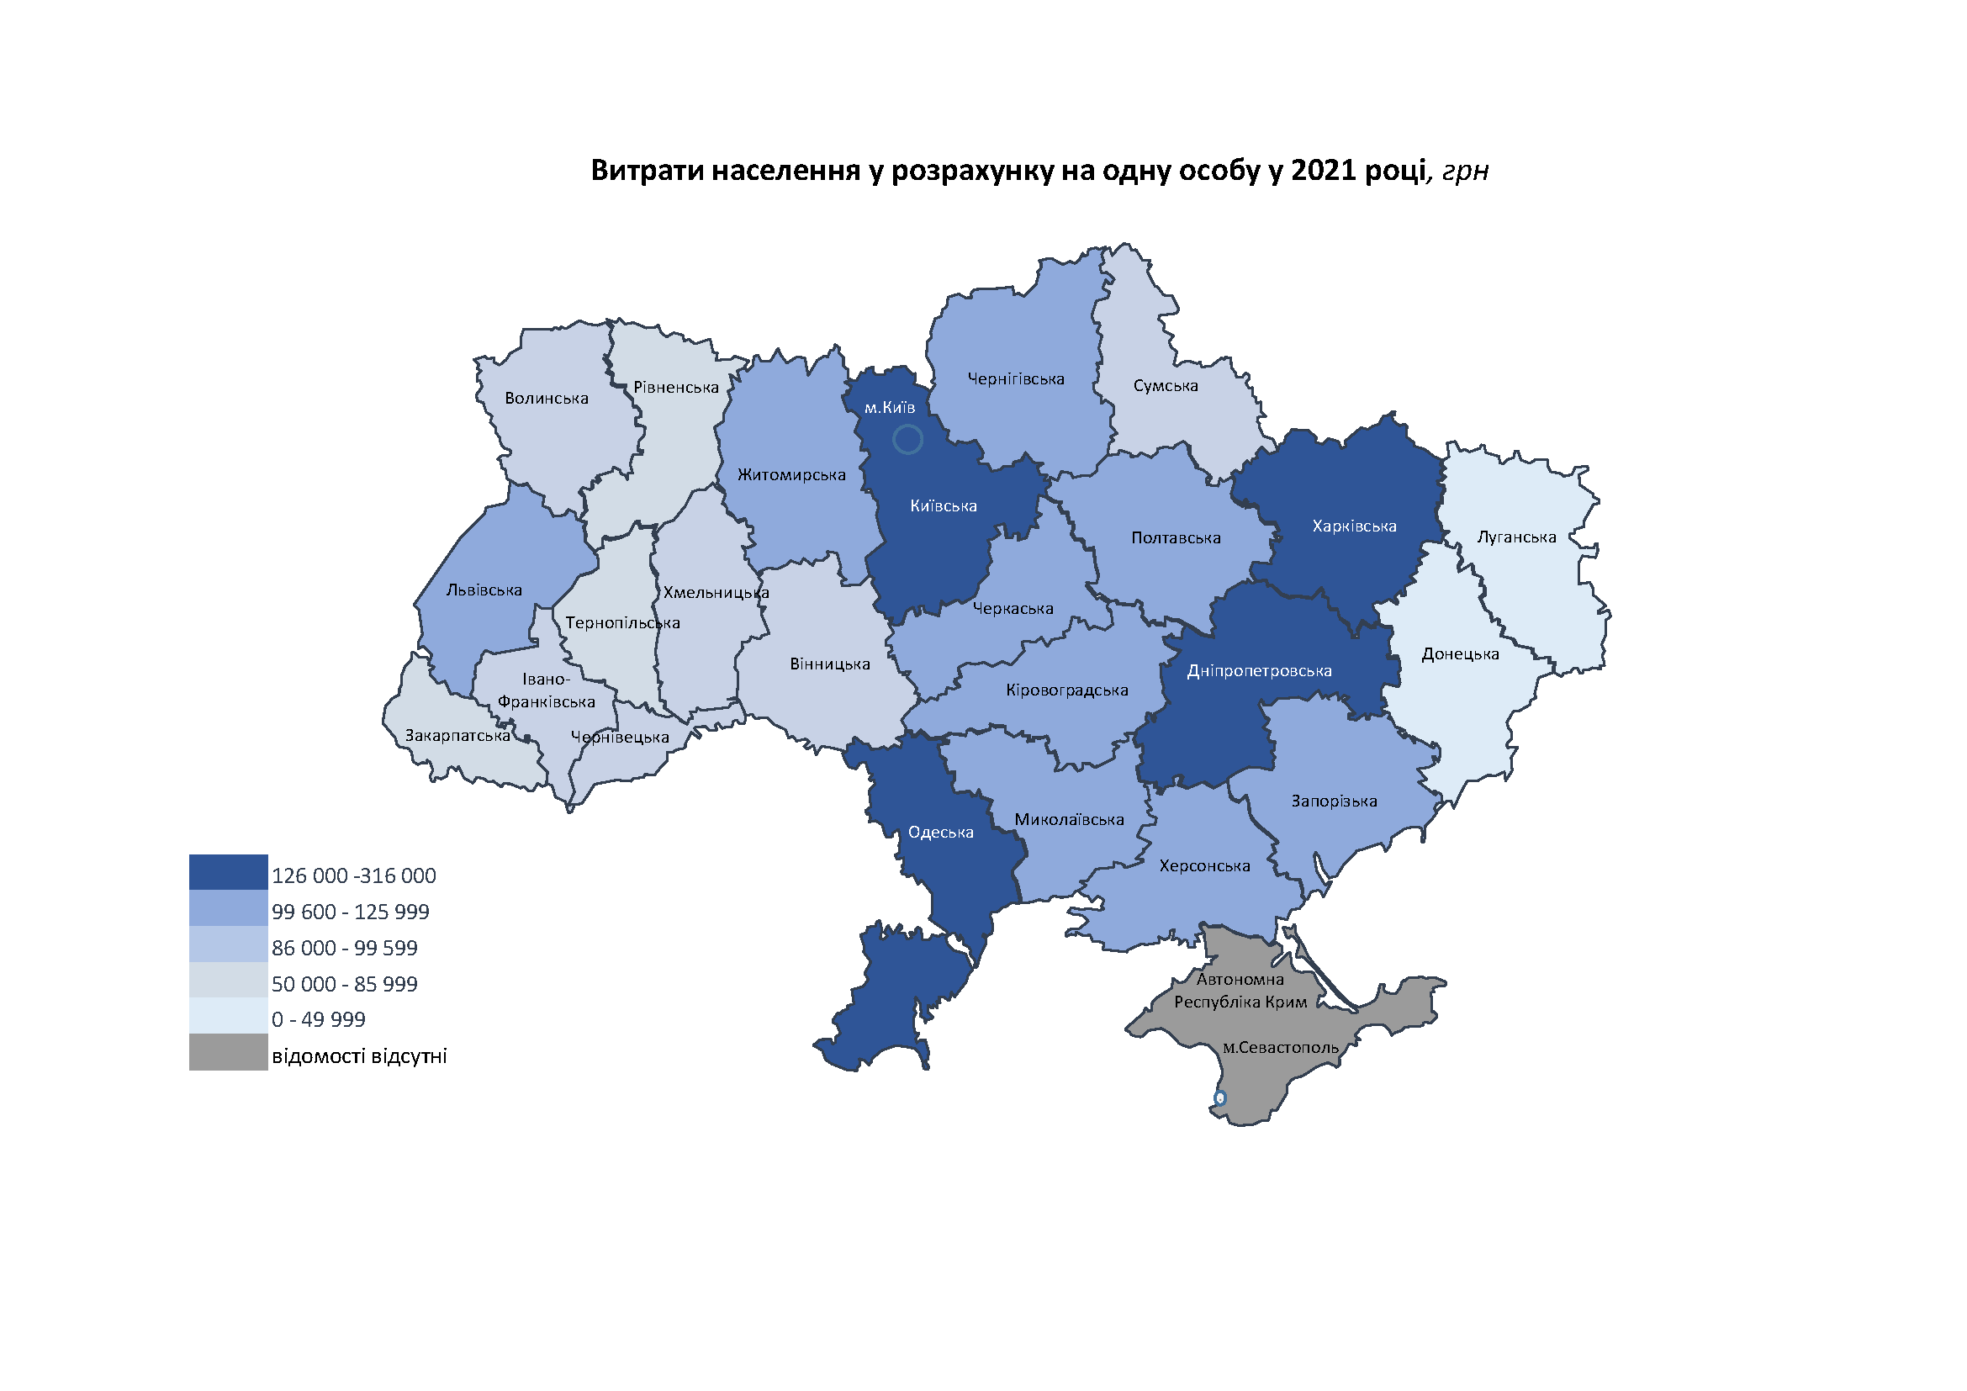

Гр 27
27 | Придбання товарів та послуг у 2021 році, млн.грн

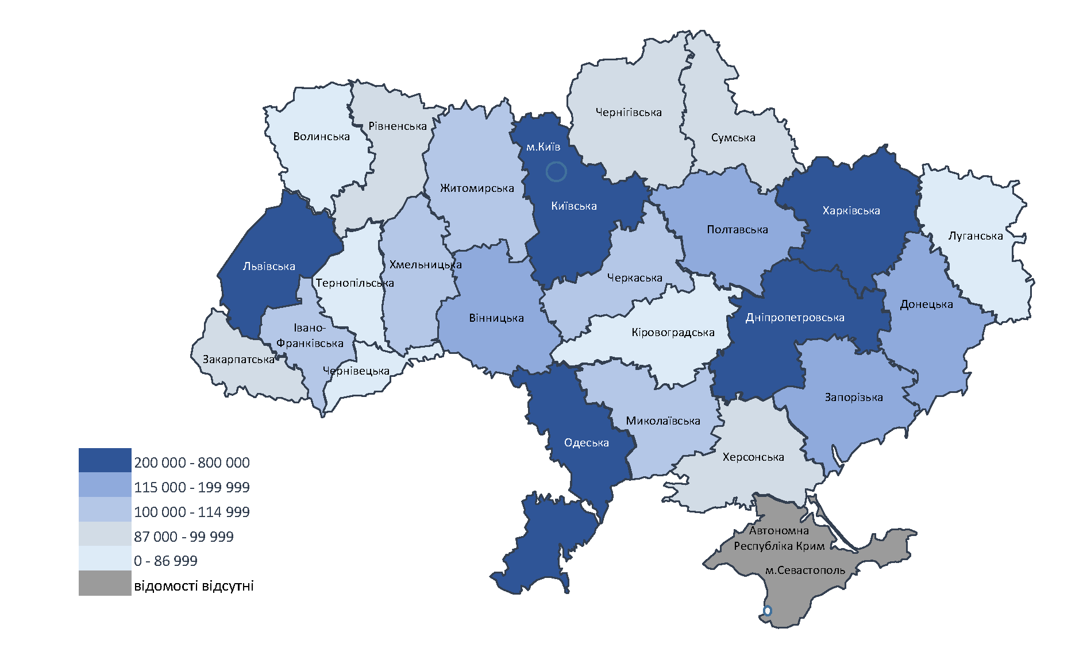

Гр-50
50 | Зміни обсягів наявного доходу населення та реального наявного доходу, індексів споживчих цін у 2021 році
 | (відсотків до попереднього року)
 | індекс споживчих цін | наявний дохід | реальний наявний дохід
Вінницька | 107.4 | 120.2 | 111.9
Волинська | 109.8 | 120.3 | 109.5
Дніпропетровська | 108.5 | 117.8 | 108.5
Донецька | 110.8 | 115.5 | 104.3
Житомирська | 108.8 | 117.6 | 108.1
Закарпатська | 109.8 | 114.9 | 104.6
Запорізька | 108.6 | 115.8 | 106.7
Івано-Франківська | 109.3 | 117.1 | 107.1
Київська | 110.2 | 123.5 | 112.1
Кіровоградська | 110.5 | 116.9 | 105.8
Луганська | 110.3 | 117.2 | 106.3
Львівська | 108.9 | 121.5 | 111.6
Миколаївська | 109.2 | 120.9 | 110.7
Одеська | 109.7 | 117.5 | 107.1
Полтавська | 109 | 120 | 110.1
Рівненська | 109.4 | 118.8 | 108.6
Сумська | 110 | 119.6 | 108.7
Тернопільська | 108.2 | 120 | 110.9
Харківська | 109.2 | 120.8 | 110.6
Херсонська | 110 | 118.3 | 107.6
Хмельницька | 108.9 | 118.8 | 109.1
Черкаська | 111 | 121.1 | 109.1
Чернівецька | 108.7 | 117.6 | 108.2
Чернігівська | 109.6 | 114.8 | 104.7
м.Київ | 109.2 | 123.1 | 112.7

